상품제안서
캐릭터 충전 보조배터리 20,000mAh | 상품코드: F32689

 |  |  |  |  |  |  | 02-412-0044 | www.easy1.co.kr
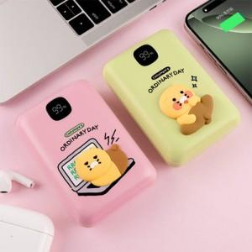

【상세/제작정보】 | <p><span style="font-size: 12pt;"><b>** 인쇄불가능 / 라벨지 가능&nbsp;</b></span><span style="background-color: rgb(255, 255, 255); color: rgb(51, 51, 51); font-family: &quot;Nanum Gothic&quot;, sans-serif; font-size: 12pt;"><b>(47x27mm)</b></span><b style="font-size: 12pt;">​</b></p><p><span style="font-size: 12pt;"><b>** 배송비- 한박스 5000원별도</b></span></p><p>&nbsp;</p>

【인쇄/포장옵션】 | / 포장불가능

【공급단가】 | 수량 | 100~ | 300~ | 500~ | 1,000~ | 3,000~
*VAT별도 | 단가 | 30,100원 | 29,600원 | 28,850원 | 28,350원 | 27,600원

【상품 URL】 | https://dev.easy1.co.kr:443/src/goods_detail.php?gdno=32689

